2023_data
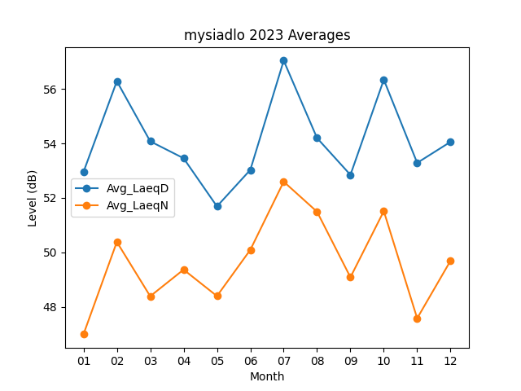
Month | Avg_LaeqD | Avg_LaeqN
01 | 52.951612903 | 46.996774194
02 | 56.282142857 | 50.385714286
03 | 54.077419355 | 48.393548387
04 | 53.456666667 | 49.37
05 | 51.690322581 | 48.4
06 | 53.03 | 50.096666667
07 | 57.038709677 | 52.596774194
08 | 54.196774194 | 51.493548387
09 | 52.846666667 | 49.09
10 | 56.338709677 | 51.516129032
11 | 53.286666667 | 47.583333333
12 | 54.058064516 | 49.696774194

